Мю
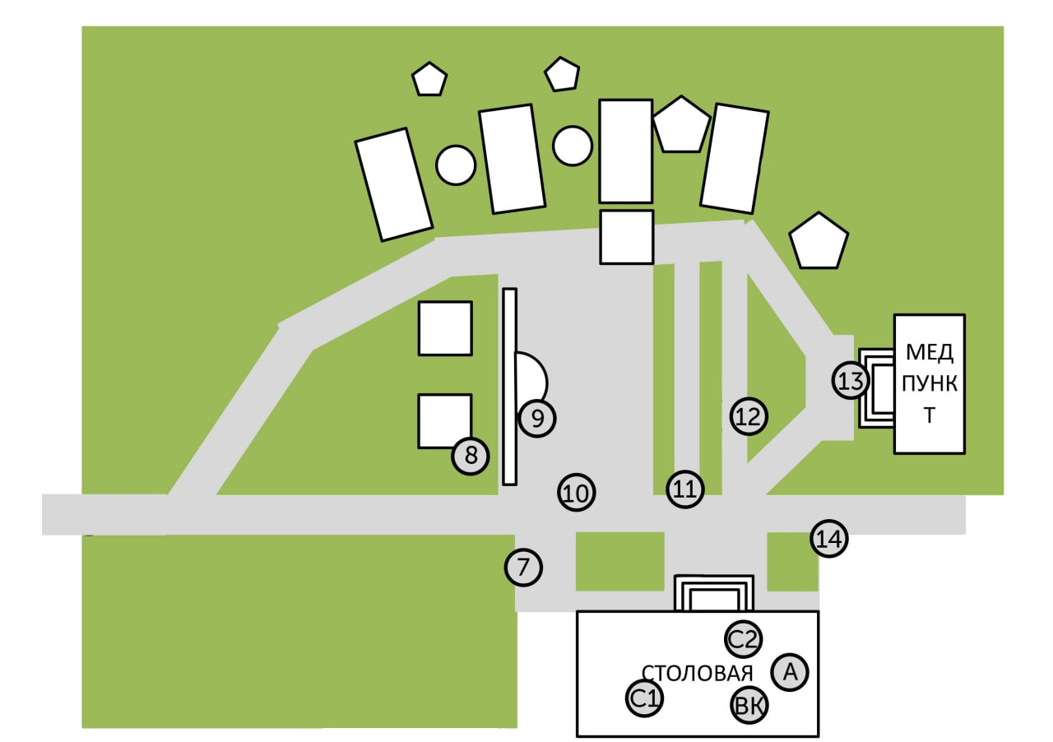
Команда Мю
Место | Этап | Оценка | Подпись
14 | Заново
С2 | Сломанный телевизор
С1 | Цветаева или Гуф?
7 | Большой брат
8 | Скороговорки?
ВК | Переправа
А | Одеяло
9 | Сортировки
10 | Как я люблю число 3
11 | Путаницы
12 | Перевёртыши
13 | Зоопарк

